AURKIBIDEA
ADMINISTRAZIO ELEKTRONIKOAREN BAROMETROA EUSKAL AUTONOMIA ERKIDEGOAN -BEA-
 | 

Estatistika ofiziala. Eragiketaren Kodea: 222143
AURKIBIDEA

TAU.1.1.5. Euskal Autonomia Erkidegoan Administrazio Elektronikoa erabili duten Administrazio Publikoen establezimenduak urtearen arabera. 2016-2022. (Abs. eta %)

G.1.1.5. Administrazio Elektronikoa erabili duten Administrazio Publikoen establezimenduak. Guztira eta 10 lanpostu edo gehiagokoak. Euskal Autonomia Erkidegoa. 2016-2022. %
TAU.1.1.8. Euskal Autonomia Erkidegoan Administrazio Elektronikoa erabili duten Administrazio Publikoen establezimenduak administrazio mota eta urtearen arabera. Guztira eta 10 lanpostu edo gehiagokoak. 2016-2022. (Abs. eta %)

G.1.1.8.a. Euskal Autonomia Erkidegoan Administrazio Elektronikoa erabili duten Administrazio Publikoen establezimenduak administrazio mota eta urtearen arabera. 2016-2022.%
G.1.1.8.b. Euskal Autonomia Erkidegoan Administrazio Elektronikoa erabili duten 10 lanpostu edo gehiagoko Administrazio Publikoen establezimenduak administrazio mota eta urtearen arabera. 2016-2022.%

BAROMETROA E-ADMIN. G.1.1.5
AURKIBIDERA JOAN

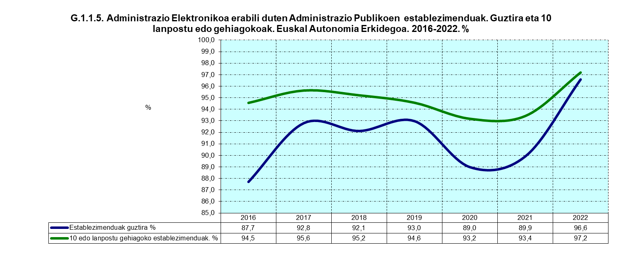

G.esie.3.a Evolución del número de establecimientos del sector primario y de los que han utilizado la Administración Electrónica. C.A. de Euskadi. 2000-2010.%
 | Evolución del número de establecimientos | Evolución de establecimientos que han utilizado la Administración Electrónica.
2003-2005 | 2.2388438134 | 89.005235602
2005-2007 | -0.1512784267 | 69.113573407
2007-2008 | -58.44717103 | -29.074529075
G.esie.3.b Evolución del número de establecimientos de 10 o más empleos y de los que han usado la Administración Electrónica. C.A. de Euskadi. 2000-2010.%
 | Evolución del número de establecimientos | Evolución de establecimientos que han utilizado la Administración Electrónica.
2003-2005 | -13.043478261 | 76
2005-2007 | 8.8888888889 | 29.545454545
2007-2008 | -32.653061224 | 38.596491228
Gráfico.1 Establecimientos que han utilizado la Administración Electrónica en el último año. Total y 10 o más empleos. C.A. de Euskadi. 2000-2010. %
 | Total de establecimientos % | Establecimientos de 10 o más empleos %
2003 | 0.96855983773 | 12.077294686
2005 | 1.7905413784 | 24.444444444
2007 | 3.0326362327 | 29.081632653
2008 | 5.1763299462 | 59.848484848
Iturria: EUSTAT. Informazioaren gizartearen inkesta. IGI- Administrazioa
TAULARA JOAN

Argibide gehiago nahi izanez gero: Informazioaren gizartearen inkesta. IGI- Administrazioa

 | 2003 | 2005 | 2007 | 2008
Total de establecimientos. % | 1.0 | 1.8 | 3.0 | 5.2
Establecimientos de 10 o más empleos. % | 12.1 | 24.4 | 29.1 | 59.8
 |  |  |  |  | 2012 | 2015 | 2018
 |  |  |  |  | 8.1 | 35.2 | 85.1
 |  |  |  |  | 74.8 | 78.8 | 98.5

BAROMETROA E-ADMIN. G.1.1.8.a-b
AURKIBIDERA JOAN

G.1.1.6.a. Establecimientos del sector primario que han utilizado la administración electrónica por tipo de administración y año. C.A. de Euskadi. 2012-2015.%
 | 2012 | 2015
TOTAL | 8.1179273377 | 35.190813914
Gobierno Vasco | 4.3537820131 | 17.257683215
Diputaciones Forales | 6.6051220965 | 31.999324553
Entidades Locales | 1.1852293032 | 8.527524485
Administración Central | 2.3823704586 | 23.775751435
Unión Europea y Otros | 0.37522334723 | 4.3735224586

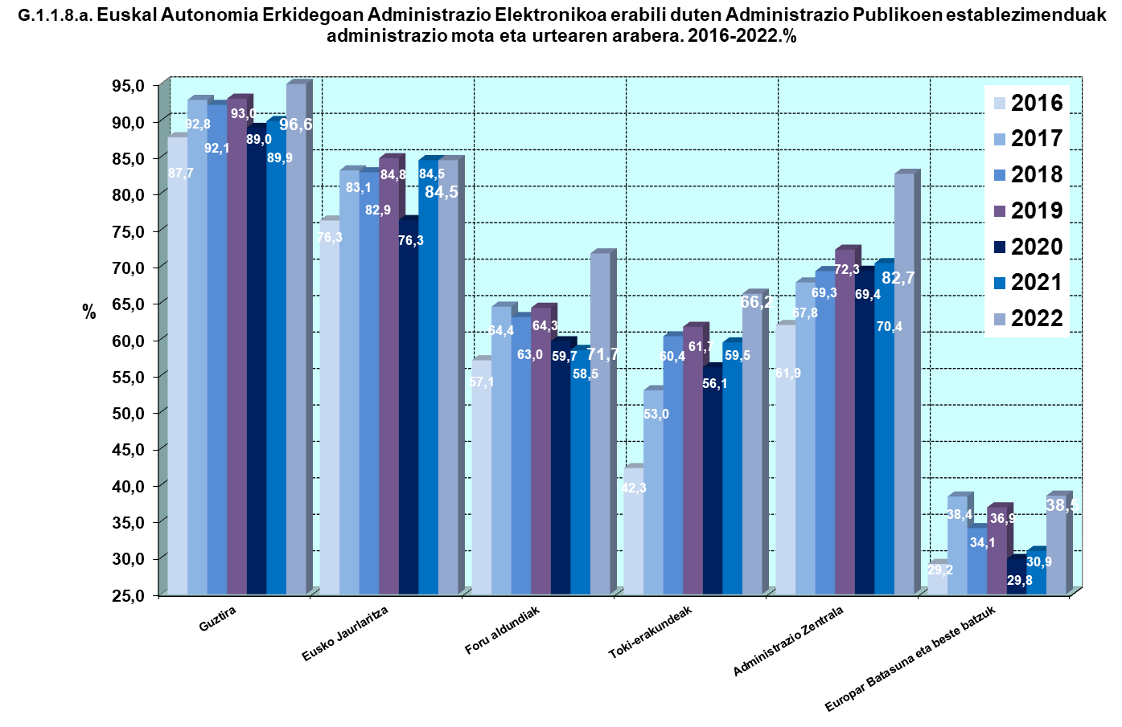
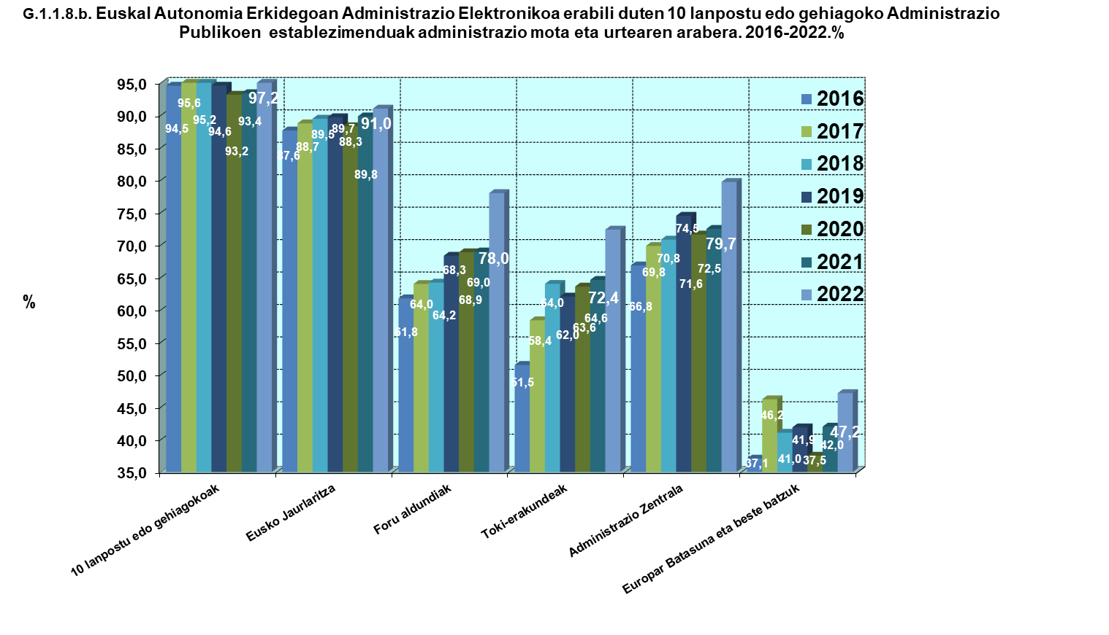

 | Establecimientos que utilizan la e-admin. SEC PRIM | Total establecimientos
 |  | 2012 | 2015 | 2018
 | TOTAL | 8.1 | 35.2 | 85.1
 | Gobierno Vasco | 4.4 | 17.3 | 41.3
 | Diputaciones Forales | 6.6 | 32.0 | 80.4
 | Entidades Locales | 1.2 | 8.5 | 7.6
 | Administración Central | 2.4 | 23.8 | 32.8
 | Unión Europea y Otros | 0.4 | 4.4 | 3.1

Iturria: EUSTAT. Informazioaren gizartearen inkesta. IGI- Administrazioa
TAULARA JOAN
Argibide gehiago nahi izanez gero: Informazioaren gizartearen inkesta. IGI- Administrazioa

